EFSA_EU
Publications / activities by EFSA or at EU level

EFSA, 2007. Scientific Opinion of the Panel on Animal Health and Welfare on a request from Commission on the risks associated with tail biting in pigs and possible means to reduce the need for tail docking considering the different housing and husbandry systems. The EFSA Journal 611, 1-13.
http://www.efsa.europa.eu/en/efsajournal/doc/ahaw_report_pigwelfare_tailbiting_en.pdf?ssbinary=true

EFSA, 2014. Scientific Opinion concerning a Multifactorial approach on the use of animal and non-animal-based measures to assess the welfare of pigs. EFSA Journal 12, 101.
http://www.efsa.europa.eu/en/efsajournal/doc/3702.pdf

Online training tool for enrichment / (council directive 2008/120/EC)

Presentation on development of online training tool for enrichment for fattening pigs (council directive 2008/120/EC) within EU WelNet project
http://ec.europa.eu/dgs/health_consumer/information_sources/docs/ahw/20130909_presentation_euwelnet_en.pdf

Online training tool:
http://www.euwelnet.eu/euwelnet/53669/5/0/80

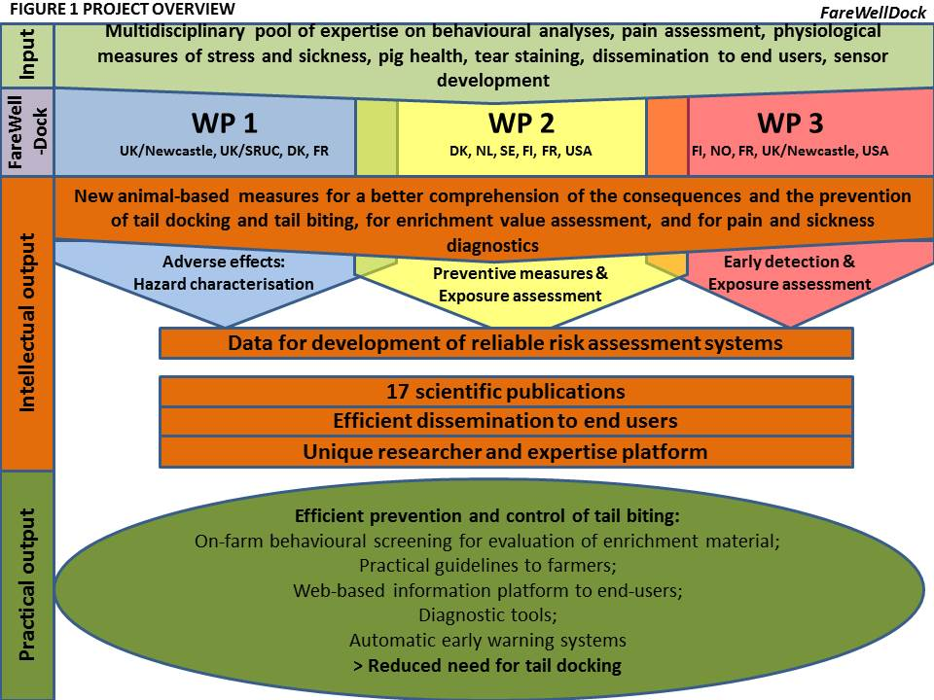
FareWellDock project

http://farewelldock.eu/
Led by Professor Anna Valros of the University of Helsinki in Finland

Contact persons per country:
Prof. Anna Valros, University of Helsinki, Finland (overall coordination & work package 3)
Dr. Lene Juul Pedersen, Aarhus University, Denmark (leader of work package 2)
Prof. Sandra Edwards, Newcastle University, UK (leader of work package 1)
Dr. Jeremy Marchant-Forde, USDA-ARS, USA
Dr. Marc Bracke, Wageningen Livestock Research, The Netherlands
Dr. Stefan Gunnarsson, SLU, Sweden
Dr. Andrew Janczak, Norway
Dr. Armelle Prunier, INRA, France

COST action CA15134 GroupHouseNet: Synergy for preventing damaging behaviour in group housed pigs and chickens
http://www.cost.eu/COST_Actions/ca/CA15134

